Instruktion
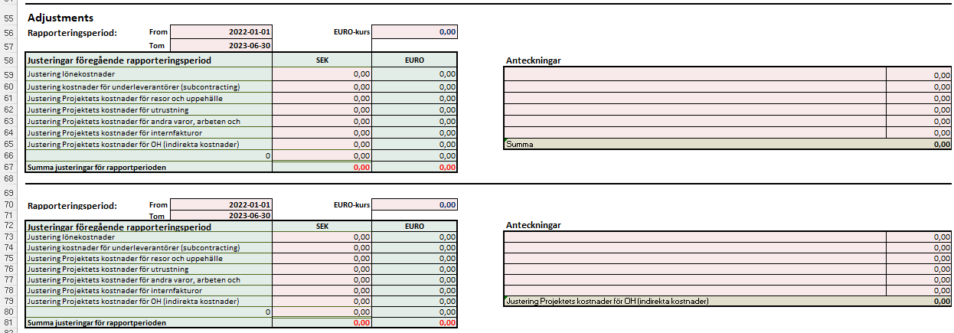
Instruktion Granskningsmall
 | Om du upplever att mallen uppför sig konstigt, om textrader inte syns korrekt eller bilder flyter runt
 | med muspekaren, kan det bero på att filen öppnats i webbläge. Prova då att öppna mallen i Excel i stället.
 | Du kan fritt lägga till egna flikar men ändra inte i befintliga flikar.

* | Fyll i projektuppgifter i de rosa rutorna i fliken "1. Granskningsmall"
* | Klistra in en bild av EURO-kursen enligt flik "2. Växelkurs".
* | Den genomsnittliga växelkursen för perioden lägger du in i cell F16.

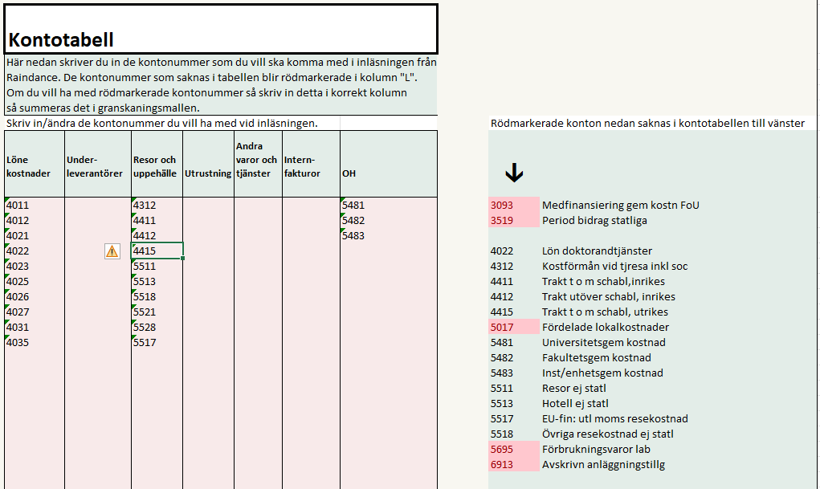
* | Ta ut rapporten V22 från Raindance till Excel (kopiera från cell A1 och nedåt) och klistra in den i cell I5 i fliken inläsning. Instruktion finns i fliken raindance och fliken inläsning. | Klicka för instruktion
* | Har du flera projektnummer i projektet så klistra in transaktionsraderna efter varandra.
 | Fliken "Kontotabell"
* | Klistra in en bild från Funding & Tenderportalen i flik "4. Funding & Tenderportalen"
 | Registrera de aktuella siffrorna i flik 1.
* | När du gjort ovanstående går du till fliken "Kontotabell"
* | I fliken "Kontotabell" får du efter inläsning i kolumn "L" upp alla kontonummer som finns med i inläsningen.
 | De kontonummer som är rödmarkerade måste registreras i någon av kolumnerna till vänster (B-J) för att beloppen
 | för dessa konton ska räknas med. När du registrerat ett konto tas den röda markeringen bort vilket då
 | indikerar att kontot är med i summeringarna.

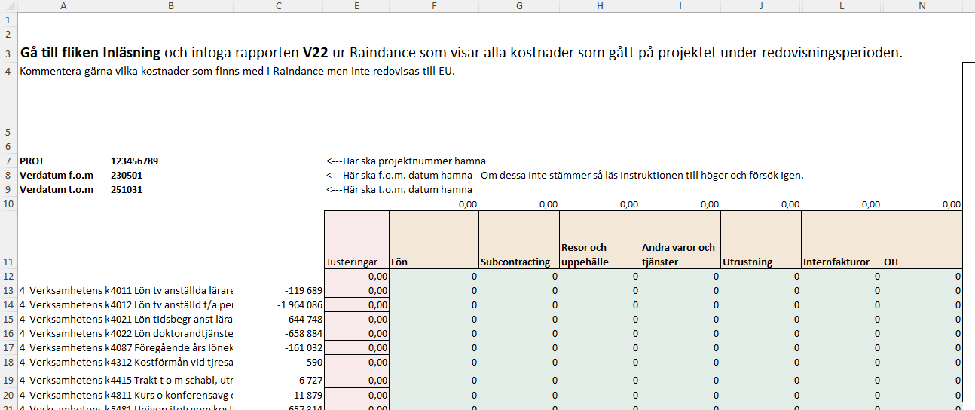
 | Fliken "Raindance"
* | Gå därefter tillbaka till fliken "Raindance". Den kan se ut enligt bilden till höger.

* | I de rosa kolumnerna D och E har du möjlighet att registrera justeringar för antingen Raindance
 | eller Funding & tender. Om du har ett ja i cellen D9 så kommer justeringarna påverka fliken "1.Granskningsmall"
* | När du gjort detta går du till fliken "1. Granskningsmall" och ser resultatet.

 | Fliken "1. Granskningsmall"
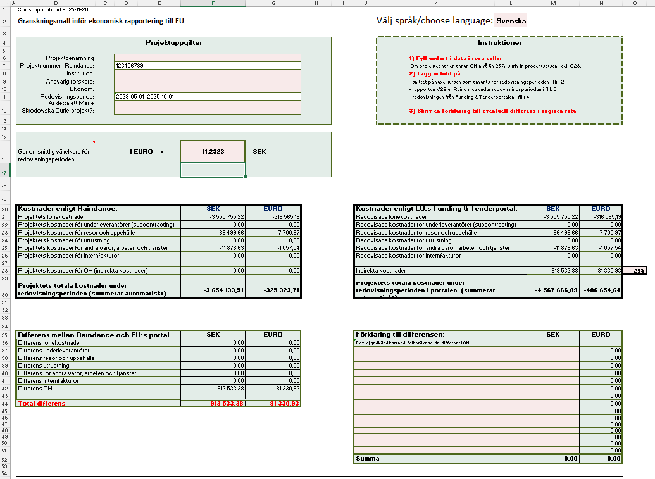
* | Här ser du att alla belopp är överförda från inläsningen. Nu är det bara att gå igenom och kontrollera.
 | Eventuella differenser ser du i rutan längst ner till vänster och du kan skriva förklaringar till dem i rutan
 | längst ner till höger. När du har samma belopp i F45, G45 som i M52, N52 har du förklarat de differenser som finns.

* | Vid redovisning av projekt inom Horisont 2020, H2020, ska en sammanslagning av de övriga direkta kostnaderna göras till Funding & Tenders-portalen. En automatisk summering av kostnaderna i euro görs i cell P27.

* | Eventuella differenser visas i sektionen "Differens mellan Raindance och EU:s portal" på raderna 36-44.

* | Eventuell förklaring till differenserna kan göras i sektionen "Förklaring till differensen".
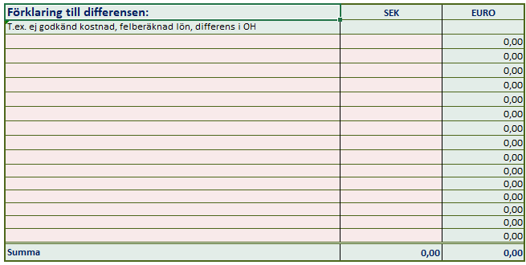

* | I sektionen längst ner (från rad 55) specificeras justeringar som görs för tidigare rapporteringsperioder.

3. Raindance
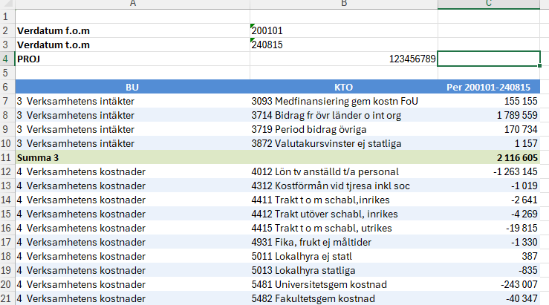
Gå till fliken Inläsning och infoga rapporten V22 ur Raindance som visar alla kostnader som gått på projektet under redovisningsperioden.
Kommentera gärna vilka kostnader som finns med i Raindance men inte redovisas till EU.
Läs gärna instruktionen till höger innan du börjar. |  |  |  |  |  |  |  |  |  |  | Instruktion
 |  |  |  |  |  |  |  |  |  |  | 1. Ladda ner rapporten "V22 Utfall projekt resultaträkning" från Raindance.
0 | 0 |  | <---Här ska projektnummer hamna. |  |  |  |  |  |  |  | Selektera på kontointervallen 4000-6999 samt period fr.o.m. - t.o.m datum för redovisningsperioden. Se exempel till höger--->
0 | 0 |  | <---Här ska datum för fr.o.m. hamna. |  |  | Om dessa inte stämmer så läs instruktionen till höger och försök igen. |  |  |  |  | 2. Kopiera all data från V22.
0 | 0 |  | <---Här ska datum för t.o.m. hamna. |  |  |  |  |  |  |  | Öppna V22 och klicka i cellen A1. Håll musknappen intryckt och dra ända ner till det nedre högra hörnet av rapporten.
 |  |  |  | 0.00 | 0.00 | 0.00 | 0.00 | 0.00 | 0.00 | 0.00 | Tryck sedan Ctrl+C för att kopiera (Command+C på Mac). Du kan också högerklicka på det markerade området och välja Kopiera.
 |  |  | Justeringar | Lön | Subcontracting | Resor och uppehälle | Andra varor och tjänster | Utrustning | Internfakturor | OH
 |  |  | 0.00 | 0 | 0 | 0 | 0 | 0 | 0 | 0 | 3. Klistra in all data i fliken inläsning.
 | FALSE | 0 | 0.00 | 0 | 0 | 0 | 0 | 0 | 0 | 0
0 | 0 | 0 | 0.00 | 0 | 0 | 0 | 0 | 0 | 0 | 0 | Högerklicka i cellen I5 i fliken Inläsning och välja "Klistra in värden".
0 | 0 |  | 0.00 | 0 | 0 | 0 | 0 | 0 | 0 | 0 | Du har möjlighet att göra justeringar i den rosa kolumnen om några projektkostnader ska dras av eller läggas till, vilket påverkar redovisningen till EU:s Funding & Tenderportal.
 |  |  | 0.00 | 0 | 0 | 0 | 0 | 0 | 0 | 0 | Du kan också registrera transaktioner manuellt. Gör i så fall detta i fliken Inläsning och från och med cell U30.
 |  |  | 0.00 | 0 | 0 | 0 | 0 | 0 | 0 | 0 | Registrerar du bara transaktioner manuellt så skriv in start och slutdatum samt projektnummer i cellerna AA30-AC30.
 |  |  | 0.00 | 0 | 0 | 0 | 0 | 0 | 0 | 0 | Gå sedan till fliken Kontotabell och följ instruktionerna där.
 |  |  | 0.00 | 0 | 0 | 0 | 0 | 0 | 0 | 0 | Klart!
 |  |  | 0.00 | 0 | 0 | 0 | 0 | 0 | 0 | 0 | Kostnaderna summeras och förs automatiskt över till cell F21–F28 på fliken 1. Granskningsmall.
 |  |  | 0.00 | 0 | 0 | 0 | 0 | 0 | 0 | 0
 |  |  | 0.00 | 0 | 0 | 0 | 0 | 0 | 0 | 0
 |  |  | 0.00 | 0 | 0 | 0 | 0 | 0 | 0 | 0
 |  |  | 0.00 | 0 | 0 | 0 | 0 | 0 | 0 | 0
 |  |  | 0.00 | 0 | 0 | 0 | 0 | 0 | 0 | 0
 |  |  | 0.00 | 0 | 0 | 0 | 0 | 0 | 0 | 0
 |  |  | 0.00 | 0 | 0 | 0 | 0 | 0 | 0 | 0
 |  |  | 0.00 | 0 | 0 | 0 | 0 | 0 | 0 | 0
 |  |  | 0.00 | 0 | 0 | 0 | 0 | 0 | 0 | 0
 |  |  | 0.00 | 0 | 0 | 0 | 0 | 0 | 0 | 0
 |  |  | 0.00 | 0 | 0 | 0 | 0 | 0 | 0 | 0
 |  |  | 0.00 | 0 | 0 | 0 | 0 | 0 | 0 | 0
 |  |  | 0.00 | 0 | 0 | 0 | 0 | 0 | 0 | 0
 |  |  | 0.00 | 0 | 0 | 0 | 0 | 0 | 0 | 0
 |  |  | 0.00 | 0 | 0 | 0 | 0 | 0 | 0 | 0
 |  |  | 0.00 | 0 | 0 | 0 | 0 | 0 | 0 | 0
 |  |  | 0.00 | 0 | 0 | 0 | 0 | 0 | 0 | 0
 |  |  | 0.00 | 0 | 0 | 0 | 0 | 0 | 0 | 0
 |  |  | 0.00 | 0 | 0 | 0 | 0 | 0 | 0 | 0
 |  |  | 0.00 | 0 | 0 | 0 | 0 | 0 | 0 | 0
 |  |  | 0.00 | 0 | 0 | 0 | 0 | 0 | 0 | 0
 |  |  | 0.00 | 0 | 0 | 0 | 0 | 0 | 0 | 0
 |  |  | 0.00 | 0 | 0 | 0 | 0 | 0 | 0 | 0
 |  |  | 0.00 | 0 | 0 | 0 | 0 | 0 | 0 | 0
 |  |  | 0.00 | 0 | 0 | 0 | 0 | 0 | 0 | 0
 |  |  | 0.00 | 0 | 0 | 0 | 0 | 0 | 0 | 0
 |  |  | 0.00 | 0 | 0 | 0 | 0 | 0 | 0 | 0
 |  |  | 0.00 | 0 | 0 | 0 | 0 | 0 | 0 | 0
 |  |  | 0.00 | 0 | 0 | 0 | 0 | 0 | 0 | 0
 |  |  | 0.00 | 0 | 0 | 0 | 0 | 0 | 0 | 0
 |  |  | 0.00 | 0 | 0 | 0 | 0 | 0 | 0 | 0
 |  |  | 0.00 | 0 | 0 | 0 | 0 | 0 | 0 | 0
 |  |  | 0.00 | 0 | 0 | 0 | 0 | 0 | 0 | 0
 |  |  | 0.00 | 0 | 0 | 0 | 0 | 0 | 0 | 0
 |  |  | 0.00 | 0 | 0 | 0 | 0 | 0 | 0 | 0
 |  |  | 0.00 | 0 | 0 | 0 | 0 | 0 | 0 | 0
 |  |  | 0.00 | 0 | 0 | 0 | 0 | 0 | 0 | 0
 |  |  | 0.00 | 0 | 0 | 0 | 0 | 0 | 0 | 0
 |  |  | 0.00 | 0 | 0 | 0 | 0 | 0 | 0 | 0
 |  |  | 0.00 | 0 | 0 | 0 | 0 | 0 | 0 | 0
 |  |  | 0.00 | 0 | 0 | 0 | 0 | 0 | 0 | 0
 |  |  | 0.00 | 0 | 0 | 0 | 0 | 0 | 0 | 0
 |  |  | 0.00 | 0 | 0 | 0 | 0 | 0 | 0 | 0
 |  |  | 0.00 | 0 | 0 | 0 | 0 | 0 | 0 | 0
 |  |  | 0.00 | 0 | 0 | 0 | 0 | 0 | 0 | 0
 |  |  | 0.00 | 0 | 0 | 0 | 0 | 0 | 0 | 0
 |  |  | 0.00 | 0 | 0 | 0 | 0 | 0 | 0 | 0
 |  |  | 0.00 | 0 | 0 | 0 | 0 | 0 | 0 | 0
 |  |  | 0.00 | 0 | 0 | 0 | 0 | 0 | 0 | 0
 |  |  | 0.00 | 0 | 0 | 0 | 0 | 0 | 0 | 0
 |  |  | 0.00 | 0 | 0 | 0 | 0 | 0 | 0 | 0
 |  |  | 0.00 | 0 | 0 | 0 | 0 | 0 | 0 | 0
 |  |  | 0.00 | 0 | 0 | 0 | 0 | 0 | 0 | 0
 |  |  | 0.00 | 0 | 0 | 0 | 0 | 0 | 0 | 0
 |  |  | 0.00 | 0 | 0 | 0 | 0 | 0 | 0 | 0
 |  |  | 0.00 | 0 | 0 | 0 | 0 | 0 | 0 | 0
 |  |  | 0.00 | 0 | 0 | 0 | 0 | 0 | 0 | 0
 |  |  | 0.00 | 0 | 0 | 0 | 0 | 0 | 0 | 0
 |  |  | 0.00 | 0 | 0 | 0 | 0 | 0 | 0 | 0
 |  |  | 0.00 | 0 | 0 | 0 | 0 | 0 | 0 | 0
 |  |  | 0.00 | 0 | 0 | 0 | 0 | 0 | 0 | 0
 |  |  | 0.00 | 0 | 0 | 0 | 0 | 0 | 0 | 0
 |  |  | 0.00 | 0 | 0 | 0 | 0 | 0 | 0 | 0
 |  |  | 0.00 | 0 | 0 | 0 | 0 | 0 | 0 | 0
 |  |  | 0.00 | 0 | 0 | 0 | 0 | 0 | 0 | 0
 |  |  | 0.00 | 0 | 0 | 0 | 0 | 0 | 0 | 0
 |  |  | 0.00 | 0 | 0 | 0 | 0 | 0 | 0 | 0
 |  |  | 0.00 | 0 | 0 | 0 | 0 | 0 | 0 | 0
 |  |  | 0.00 | 0 | 0 | 0 | 0 | 0 | 0 | 0
 |  |  | 0.00 | 0 | 0 | 0 | 0 | 0 | 0 | 0
 |  |  | 0.00 | 0 | 0 | 0 | 0 | 0 | 0 | 0
 |  |  | 0.00 | 0 | 0 | 0 | 0 | 0 | 0 | 0
 |  |  | 0.00 | 0 | 0 | 0 | 0 | 0 | 0 | 0
 |  |  | 0.00 | 0 | 0 | 0 | 0 | 0 | 0 | 0
 |  |  | 0.00 | 0 | 0 | 0 | 0 | 0 | 0 | 0
 |  |  | 0.00 | 0 | 0 | 0 | 0 | 0 | 0 | 0
 |  |  | 0.00 | 0 | 0 | 0 | 0 | 0 | 0 | 0
 |  |  | 0.00 | 0 | 0 | 0 | 0 | 0 | 0 | 0
 |  |  | 0.00 | 0 | 0 | 0 | 0 | 0 | 0 | 0
 |  |  | 0.00 | 0 | 0 | 0 | 0 | 0 | 0 | 0
 |  |  | 0.00 | 0 | 0 | 0 | 0 | 0 | 0 | 0
 |  |  | 0.00 | 0 | 0 | 0 | 0 | 0 | 0 | 0
 |  |  | 0.00 | 0 | 0 | 0 | 0 | 0 | 0 | 0
 |  |  | 0.00 | 0 | 0 | 0 | 0 | 0 | 0 | 0
 |  |  | 0.00 | 0 | 0 | 0 | 0 | 0 | 0 | 0
 |  |  | 0.00 | 0 | 0 | 0 | 0 | 0 | 0 | 0
 |  |  | 0.00 | 0 | 0 | 0 | 0 | 0 | 0 | 0
 |  |  | 0.00 | 0 | 0 | 0 | 0 | 0 | 0 | 0
 |  |  | 0.00 | 0 | 0 | 0 | 0 | 0 | 0 | 0
 |  |  | 0.00 | 0 | 0 | 0 | 0 | 0 | 0 | 0
 |  |  | 0.00 | 0 | 0 | 0 | 0 | 0 | 0 | 0
 |  |  | 0.00 | 0 | 0 | 0 | 0 | 0 | 0 | 0
 |  |  | 0.00 | 0 | 0 | 0 | 0 | 0 | 0 | 0
 |  |  | 0.00 | 0 | 0 | 0 | 0 | 0 | 0 | 0
 |  |  | 0.00 | 0 | 0 | 0 | 0 | 0 | 0 | 0
 |  |  | 0.00 | 0 | 0 | 0 | 0 | 0 | 0 | 0
 |  |  | 0.00 | 0 | 0 | 0 | 0 | 0 | 0 | 0
 |  |  | 0.00 | 0 | 0 | 0 | 0 | 0 | 0 | 0
 |  |  | 0.00 | 0 | 0 | 0 | 0 | 0 | 0 | 0
 |  |  | 0.00 | 0 | 0 | 0 | 0 | 0 | 0 | 0
 |  |  | 0.00 | 0 | 0 | 0 | 0 | 0 | 0 | 0
 |  |  | 0.00 | 0 | 0 | 0 | 0 | 0 | 0 | 0

Inläsning
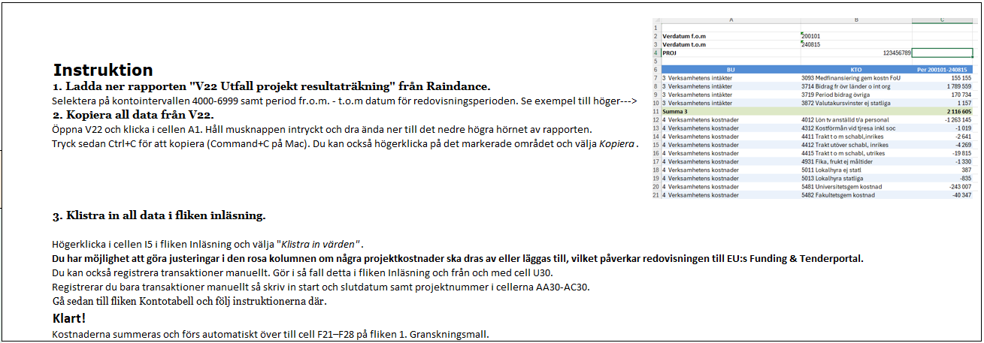
1. Klistra in värden från rapport V22 Utfall projekt resultaträkning i Raindance (från cell A1 och nedåt) för aktuellt projekt. Om projektet har fler än ett projektnummer så klistra in dessa transaktionsrader efter varandra.
Markera cell I5, högerklicka och välj "Klistra in värden".
BU kod | Konto | Belopp kr

 |  |  | Registrera manuellt. Kostnad registreras med inledande minustecken.
 |  |  | Ett konto kan registreras flera gånger. Om du bara lägger in manuella transaktioner måste startdatum (AA30) och slutdatum (AB30) läggas in.
 |  |  | Konto | Benämning | Belopp | Startdatum | Slutdatum | Projektnummer
 |  |  |  |  | 0.00 kr
 |  |  |  |  | 0.00 kr
 |  |  |  |  | 0.00 kr
 |  |  |  |  | 0.00 kr
 |  |  |  |  | 0.00 kr
 |  |  |  |  | 0.00 kr
 |  |  |  |  | 0.00 kr
 |  |  |  |  | 0.00 kr
 |  |  |  |  | 0.00 kr
 |  |  |  |  | 0.00 kr
 |  |  |  |  | 0.00 kr
 |  |  |  |  | 0.00 kr
 |  |  |  |  | 0.00 kr
 |  |  |  |  | 0.00 kr
 |  |  |  |  | 0.00 kr
 |  |  |  |  | 0.00 kr

